关系图
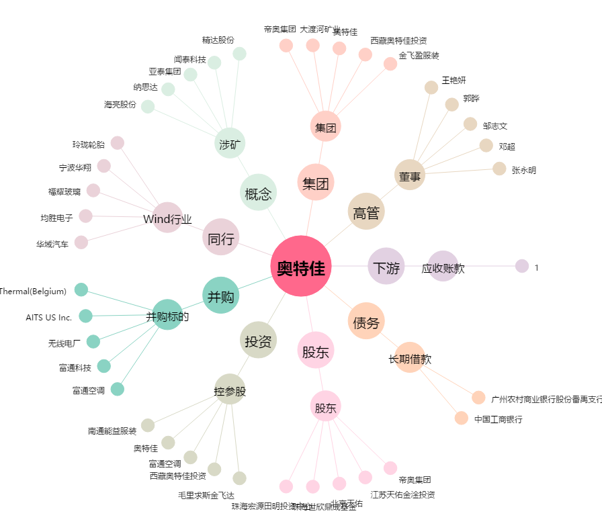
奥特佳[002239.SZ] - 关系概览图

